Hoja1

Instituto Nacional de Cooperativismo

INFORME PARCIAL DE RENDICIÓN DE CUENTAS AL CIUDADANO

1- PRESENTACIÓN
Institución: Instituto Nacional de Cooperativismo - INCOOP
Periodo del informe: Abril a Junio 2022
Misión institucional
Somos una entidad técnica de regulación y supervisión, que busca el desarrollo, estabilidad y correcto funcionamiento del sector cooperativo.

Qué es la institución
El INCOOP es la Autoridad de Aplicación de la legislación cooperativa y Autoridad de Control de los Entes Cooperativos. Tiene como fin cumplir y hacer cumplir el precepto contenido del Artículo 113 de la Constitución Nacional, la Ley de Cooperativas, reglamentos y resoluciones dictados en consecuencia.

2-PRESENTACIÓN DE LOS MIEMBROS DEL COMITÉ DE RENDICIÓN DE CUENTAS AL CIUDADANO (CRCC)
https://bit.ly/3RjUIOA
Nro. | Dependencia |  | Responsable |  | Cargo que Ocupa
1 | Dirección de Gabinete |  | Abg. Gumercindo Leguizamón |  | Director
2 | Dirección de Administración Financiera |  | Econ. Fernando Gamarra |  | Director
3 | Dirección de Planificación |  | Lic. Melisa Núñez |  | Directora
4 | Dirección de Tecnología |  | Lic. Ladislao Casco |  | Director
5 | Coordinación Mecip |  | Lic. Martín Ortega |  | Coordinador
6 | Unidad de Transparencia y Anticorrupción |  | Lic. Marcia López Centurión |  | Jefa
Cantidad de Miembros del CRCC: |  |  |  | 6 (seis)
Total Hombres : |  |  |  | 4 (cuatro)
Total Mujeres: |  |  |  | 2 (dos)
Total nivel directivo o rango superior: |  |  |  | 6 (seis)

3- PLAN DE RENDICIÓN DE CUENTAS AL CIUDADANO
3.1. Resolución de Aprobación y Anexo de Plan de Rendición de Cuentas
Resolución INCOOP N° 25.234/22
https://bit.ly/3OMYpeh
3.2 Plan de Rendición de Cuentas.
https://bit.ly/3Au7GDz
Priorización | Tema |  | Vinculación POI, PEI, PND, ODS. | Justificaciones |  | Evidencia
1° | Acceso a la información - Transparencia |  | PEI: 3.1 | Instalar la marca Incoop y hacerla conocer con el fin de fomentar credibilidad y confianza de la institución. |  | https://bit.ly/3KiGAkO
 |  |  | PEI: 4.6 | Establecer mecanismo de control del cumplimiento del Código de Ética.
 |  |  | ODS: 16.6 | Crear a todos los niveles instituciones eficaces y transparentes que rindan cuentas. 16.10 Garantizar el acceso público a la información y proteger las libertades fundamentales, de conformidad con las leyes nacionales y los acuerdos internacionales. |  | https://bit.ly/3Kf876I
2° | Gestión de Denuncias |  | ODS: 16.5 | Reducir considerablemente la corrupción y el soborno en todas sus formas.
Acceso a la información - Transparencia: Proporcionar a la ciudadanía en general, políticas claras y precisas sobre informaciones, desempeñándose en forma permanente, de manera a ser actualizada y gratuita, en tiempo y forma de conformidad a los plazos legales.
Gestión de Denuncias: Implementar el Sistema Informático de Seguimiento y Portal de Denuncias en la institución, a fin de disponer de canales efectivos de recepción e Investigación de denuncias por supuestos hechos de corrupción y la sanción de los responsables.
4- GESTIÓN INSTITUCIONAL
4.1 Nivel de Cumplimiento de Minimo de Información Disponible - Transparencia Activa Ley 5189 /14
Mes | Nivel de Cumplimiento |  |  | Enlace publicación de SFP
Enero | Cumplimiento 100% |  |  | https://bit.ly/3jd9F5t
Febrero | Cumplimiento 100% |  |  | https://bit.ly/3yha4L5
Marzo | Cumplimiento 100% |  |  | https://bit.ly/3bUuWjZ
Abril | Cumplimiento 100% |  |  | https://bit.ly/3yJ323j

4.2 Nivel de Cumplimiento de Minimo de Información Disponible - Transparencia Activa Ley 5282/14
Mes | Nivel de Cumplimiento (%) |  |  | Enlace Portal de Transparencia de la SENAC
Enero | 100% |  |  | https://bit.ly/3yJR9dn
Febrero | 100%
Marzo | 100%
Abril | 100%

4.3 Nivel de Cumplimiento de Respuestas a Consultas Ciudadanas - Transparencia Pasiva Ley N° 5282/14
Mes | Cantidad de Consultas | Respondidos |  | No Respondidos |  | Enlace Portal AIP
Abril | 6 (seis) | 6 (seis) |  |  |  | https://bit.ly/3KiRxD9
Mayo | 5 (cinco) | 5 (cinco)
Junio | 7 (siete) | 2 (dos) |  | 5 (cinco) Aún dentro del plazo para respuesta.

4.4 Proyectos y Programas Ejecutados a la fecha del Informe
Descripción | Objetivo | Metas | Población Beneficiaria | Valor de Inversión | Porcentaje de Ejecución | Evidencias
Regulación de Cooperativas | 439/232 | 53% | Asociados de cooperativas - Sociedad Civil | 1,494,354,595 | 22% | https://bit.ly/3OLFssr
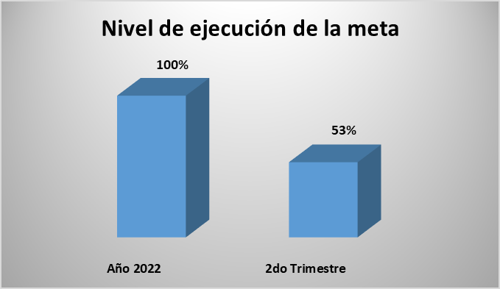

4.5 Proyectos y Programas no Ejecutados
Descripción |  | Financieras | De Gestión | Externas | Otras
N/A

4.6 Servicios o Productos Misionales
Descripción | Objetivo | Metas | Población Beneficiaria | Porcentaje de Ejecución | Resultados Logrados | Evidencia (Informe de Avance de Metas - SPR)
Supervisión | Servicio de Control y Regulación de Cooperativas - Adecuación para las Cooperativas habilitadas del país de acuerdo a las normativas legales y en los sistemas de Central de Riesgo, Alerta Temprana y SICOOP, Matriz de Riesgo para Prevención de Lavado de Dinero y Manual de Supervisión y Fiscalización basado en riesgo - Garantizar el uso eficiente y transparente de los Recursos Financieros. | 405/223 | Asociados de cooperativas - Sociedad Civil | 55% | Los controles realizados mediante los INFORMES FINANCIEROS, Informes de PLAN DE CUENTAS e Informes de POST-ASAMBLEARIOS. | 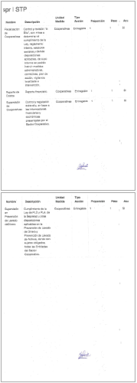
Fiscalización |  | 34/9 |  | 26% | La culminación en el proceso de la Fiscalización “in-situ”, con los Informes Finales y la correspondiente Medida Administrativa impuesta. Cabe mencionar que 2 cooperativas derivaron a la medida administrativa de INTERVENCIÓN.

4.7 Contrataciones realizadas
ID | Objeto | Fecha de Contrato | Valor del Contrato | Proveedor Adjudicado | Estado (Ejecución - Finiquitado) | Enlace DNCP
409,630 | SERVICIOS DE SUPERVISIÓN Y GESTIÓN DEL TRÁFICO DE LAS VPN EXISTENTES EN EL INCOOP CON LAS COOPERATIVAS Y CON EL BCP | 2022-06-01 | 90,000,000 | TECNOLOGIA EN ELECTRONICA E INFORMATICA SA (T.E.I.S.A.) | En ejecución | https://bit.ly/3nKjnhK
409,550 | MANTENIMIENTO Y REPARACIÓN DE ASCENSORES | 2022-06-02 | 100,000,000 | SIMON RECALDE ROMERO | En ejecución | https://bit.ly/3Ri1gNJ
409,674 | PRODUCTOS DE ARTES GRÁFICAS | 2022-06-13 | 6,580,400 | GRAFICA MONARCA S.R.L. | En ejecución | https://bit.ly/3yJ4fHM

4.8 Ejecución Financiera
ADMINISTRATIVA - GESTION ADMINISTRATIVA P/ EL FUNCIONAMIENTO DEL SECTOR COOPERATIVO
Rubro | Sub-rubros | Descripción | Presupuestado | Ejecutado | Saldos | Evidencia (Enlace Ley 5189)
100 | 111 | SUELDOS | 11,152,800,000 | 5,576,400,000 | 5,576,400,000 | https://bit.ly/3ycNV0A
 | 111 | SUELDOS | 1,788,000,000 | 894,000,000 | 894,000,000
 | 112 | DIETAS | 240,000,000 | 120,000,000 | 120,000,000
 | 113 | GASTOS DE REPRESENTACION | 188,272,800 | 94,136,400 | 94,136,400
 | 114 | AGUINALDO | 929,400,000 | - | 929,400,000
 | 114 | AGUINALDO | 184,689,400 | - | 184,689,400
 | 123 | REMUNERACION EXTRAORDINARIA | 143,372,900 | - | 143,372,900
 | 131 | SUBSIDIO FAMILIAR | 79,996,800 | 72,467,972 | 7,528,828
 | 133 | BONIFICACIONES Y GRATIFICACIONES | 1,070,271,143 | 474,312,000 | 595,959,143
 | 144 | JORNALES | 1,477,332,495 | 419,664,783 | 1,057,667,712
 | 199 | OTROS GASTOS DEL PERSONAL | 557,179,632 | 294,654,600 | 262,525,032
200 | 210 | SERVICIOS BASICOS | 576,938,000 | 137,927,086 | 439,010,914
 | 220 | TRANSPORTE Y ALMACENAJE | 40,000,000 | - | 40,000,000
 | 230 | PASAJES VIATICOS | 265,006,532 | 81,857,668 | 183,148,864
 | 240 | GASTOS POR SERV. ASEO, MANT. Y REP. | 1,136,581,968 | 143,656,571 | 992,925,397
 | 250 | ALQUILERES Y DERECHOS | 159,916,800 | 62,350,000 | 97,566,800
 | 260 | SERVICIOS TECNICOS Y PROFESIONALES | 855,105,864 | 117,372,000 | 737,733,864
 | 271 | SERVICIO SOCIAL | 39,954,191 | - | 39,954,191
 | 271 | SERVICIO SOCIAL | 2,712,000,000 | 811,976,000 | 1,900,024,000
 | 282 | OTROS SERVICIOS EN GENERAL | 660,000,000 | 270,674,160 | 389,325,840
 | 290 | SERVICIOS DE CAPAC. Y ADIES. | 264,784,000 | 7,261,066 | 257,522,934
300 | 330 | PRODUCTOS DE PAPEL, CART. E IMP. | 30,136,499 | - | 30,136,499
 | 340 | BIENES DE OFICINA E INSUMOS | 92,469,485 | - | 92,469,485
 | 350 | PRODUCTOS E INSTRUMEN. QUIM. Y MED. | 48,000,000 | - | 48,000,000
 | 360 | COMBUSTIBLE Y LUBRICANTES | 147,591,682 | - | 147,591,682
 | 390 | OTROS BIENES DE CONSUMO | 20,000,000 | - | 20,000,000
500 | 520 | CONSTRUCCIONES | 250,000,000 | - | 250,000,000
 | 530 | ADQ. DE MAQ., EQUIPOS Y HERRAM. MAY. | 52,000,000 | - | 52,000,000
 | 540 | ADQ. DE EQUIPOS DE OFICINA Y COMP. | 277,240,000 | - | 277,240,000
 | 570 | ADQ. ACTIVOS INTANGIBLES | 215,040,000 | - | 215,040,000
 | 595 | OTROS GASTOS DE INV. Y REP. MAY. | 100,000,000 | - | 100,000,000
900 | 910 | PAGO DE IMP., TASAS Y GTOS. JUD. | 100,000,000 | 78,186,412 | 21,813,588
Total Administrativa |  |  | 25,854,080,191 | 9,656,896,718 | 16,197,183,473
Ejecución Presupuestaria Área Administrativa

MISIONAL - REGULACION DE COOPERATIVAS
Rubro | Sub-rubros | Descripción | Presupuestado | Ejecutado | Saldos | Evidencia (Enlace Ley 5189)
100 | 123 | REMUNERACION EXTRAORDINARIA | 248,009,122 | - | 248,009,122 | https://bit.ly/3ycNV0A
 | 133 | BONIFICACIONES Y GRATIFICACIONES | 1,296,568,000 | 544,440,620 | 752,127,380
 | 145 | HONORARIOS PROFESIONALES | 2,053,399,392 | 707,595,801 | 1,345,803,591
200 | 220 | TRANSPORTE Y ALMACENAJE | - | - | -
 | 230 | PASAJES VIATICOS | 251,635,470 | 111,001,673 | 140,633,797
 | 240 | GASTOS POR SERV. ASEO, MANT. Y REP. | - | - | -
 | 260 | SERVICIOS TECNICOS Y PROFESIONALES | 762,938,824 | - | 762,938,824
 | 280 | OTROS SERVICIOS EN GENERAL | 14,496,000 | - | 14,496,000
 | 290 | SERVICIOS DE CAPACITACION Y ADIEST. | 168,064,000 | 19,878,238 | 148,185,762
300 | 330 | PRODUCTOS DE PAPEL, CARTON E IMP. | 34,169,904 | - | 34,169,904
 | 340 | BIENES DE CONSUMO DE OFIC. E INSU. | 92,671,260 | 64,110,000 | 28,561,260
 | 360 | COMBUSTIBLE Y LUBRICANTES | 165,196,781 | 47,328,263 | 117,868,518
 | 390 | OTROS BIENES DE CONSUMO | 8,250,000 | - | 8,250,000
500 | 537 | EQUIPO DE TRANSPORTE | 609,312,580 | - | 609,312,580
 | 540 | ADQ. DE EQUIPOS DE OFIC. Y COMPUT. | 780,000,000 | - | 780,000,000
 | 579 | ACTIVOS INTANGIBLES | 362,231,375 | - | 362,231,375
Total Misional |  |  | 6,846,942,708 | 1,494,354,595 | 5,352,588,113
Total General |  |  | 32,701,022,899 | 11,151,251,313 | 21,549,771,586
Ejecución Presupuestaria Área Misional

4.9 Fortalecimiento Institucional
Mes | Descripción del Fortalecimiento | Costo de Inversión | Descripción del Beneficio |  |  | Evidencia
Abril | Convenio DGRV | Sin costo alguno | Capacitación y Cooperación Técnica |  |  | https://bit.ly/3xi7RQK
Mayo
Junio

5- INSTANCIAS DE PARTICIPACIÓN CIUDADANA
5.1. Canales de Participación Ciudadana existentes a la fecha.
N° | Denominación | Descripción |  | Dependencia Responsable del Canal de Participación |  | Evidencia (Página Web, Buzón de SQR, Etc.)
1 | Contactos Transparencia y Anticorrupción | Correo electrónico habilitado para realizar consultas, sugerencias y/o reclamos. |  | Unidad de Transparencia y Anticorrupción - UTA |  | https://bit.ly/3KvrCby
2 | Quejas y Sugerencias | Buzón habilitado para el efecto en el sector de Mesa de Entrada del INCOOP. |  | Unidad de Transparencia y Anticorrupción - UTA |  | 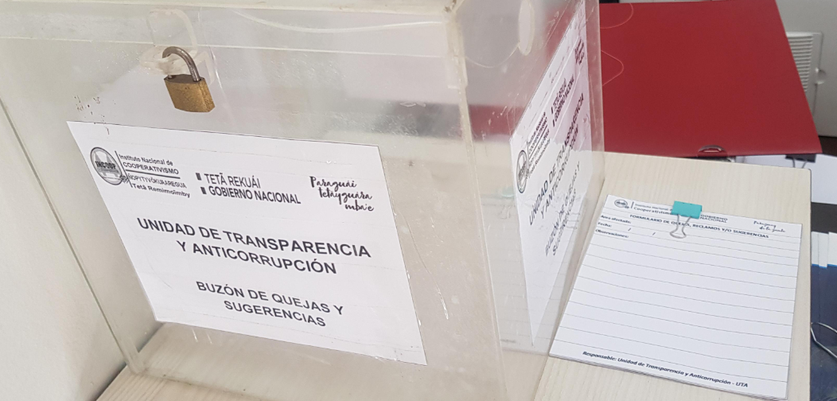

5.2. Aportes y Mejoras resultantes de la Participación Ciudadana
Propuesta de Mejora |  | Canal Utilizado | Acción o Medida tomada por OEE |  | Evidencia | Observaciones
No contamos

5.3 Gestión de denuncias de corrupción
Ticket Numero | Fecha Ingreso | Descripción |  | Estado | Enlace Portal de Denuncias de la SENAC
13,739 | 2022-06-20 | Denuncia por supuesto hecho fraudulento en la Cooperativa Milagrosa. |  | Desestimada en Institución | https://bit.ly/3aesqVn

6- CONTROL INTERNO Y EXTERNO

6.1 Informes de Auditorias Internas y Auditorías Externas en el Trimestre
Auditorias Financieras
Nro. Informe | Fecha | Descripción |  |  | Evidencia (Enlace Ley 5282/14)
6 | 2022-04-05 | La correcta imputación presupuestaria de los rubros ingresos. Manejo eficiente y eficaz de los recursos públicos. |  |  | https://bit.ly/3Ik6DYX

Auditorias de Gestión
Nro. Informe | Fecha | Descripción |  |  | Evidencia (Enlace Ley 5282/14)
4 | 2022-03-01 | Evaluar el grado de economía, eficiencia y eficacia en el manejo de los recursos públicos. Evaluar el cumplimiento de las metas programadas y el grado de logro de resultados. |  |  | https://bit.ly/3Ik6DYX
5 | 2022-04-04 | Evaluar el grado de economía, eficiencia y eficacia en el cumplimiento de las tareas correspondiente a la Dirección según Manual de Funciones. Evaluar el cumplimiento de las metas programadas y el grado de logro de resultados. El análisis y la evaluación del Sistema de Control Interno sobre la base del Modelo Estandar de Control Interno. |  |  | https://bit.ly/3Rgsog4

Auditorías Externas
Nro. Informe | Fecha | Descripción |  |  | Evidencia (Enlace Ley 5282/14)
No contamos.

Otros tipos de Auditoria
Nro. Informe | Fecha | Descripción |  |  | Evidencia (Enlace Ley 5282/14)
No contamos.

Planes de Mejoramiento elaborados en el Trimestre
Nro. | Fecha | Informe de referencia |  |  | Evidencia (Adjuntar Documento)
1 | 2022-03-01 | Se encuentra en el Informe AI N° 4 |  |  | https://bit.ly/3aht5VM
2 | 2022-04-04 | Se encuentra en el Informe AI N° 5
3 | 2022-04-05 | Se encuentra en el Informe AI N° 6

6.2 Modelo Estándar de Control Interno para las Instituciones Públicas del Paraguay
Periodo |  |  | Calificación MECIP de la Contraloría General de la República (CGR)
2019 |  |  | 2.81
2020 |  |  | 2.43
2021 |  |  | 2.12

7- DESCRIPCIÓN CUALITATIVA DE LOGROS ALCANZADOS
El Instituto Nacional de Cooperativismo - INCOOP, ha dispuesto una medida transitoria como apoyo a los sectores vinculados a la actividad agrícola, ganadera y servicios financieros que permitan aminorar los efectos adversos que sufren los socios productores debido a factores externos ajenos a su gestión. La normativa ha sido emitida a fin de mitigar el impacto negativo en el patrimonio de los socios y consecuentemente a las cooperativas.

Elaboración y validación:
Comité de Rendición de Cuentas al Ciudadano - CRCC
Abg. Gumercindo Leguizamón Dirección de Gabinete |  | Econ. Fernando Gamarra Dirección de Administración Financiera |  | Lic. Melisa Núñez Dirección de Planificación
Lic. Ladislao Casco Dirección de Tecnología |  | Lic. Martín Ortega Coordinación Mecip |  | Lic. Marcia López C. Unidad de Transparencia y Anticorrupción

Aprobación:
Máxima Autoridad Institucional
Lic. Pedro Elías Löblein S. Presidente Instituto Nacional de Cooperativismo

Hoja2
Año 2022 | 100%
2do Trimestre | 53%

Nivel de ejecución de la meta

